アーキテクチャ図
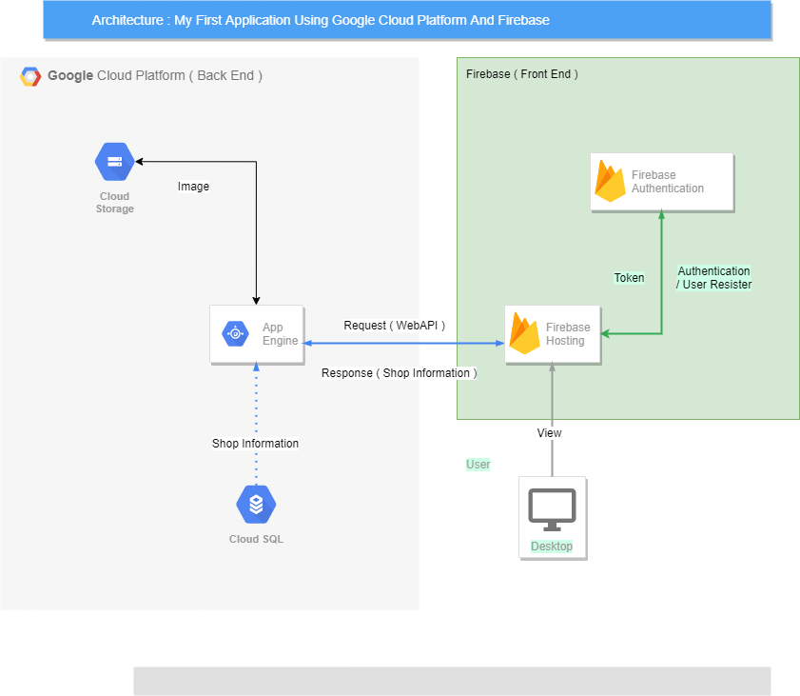

GoogleComputeEngine

MySQL

画面イメージ
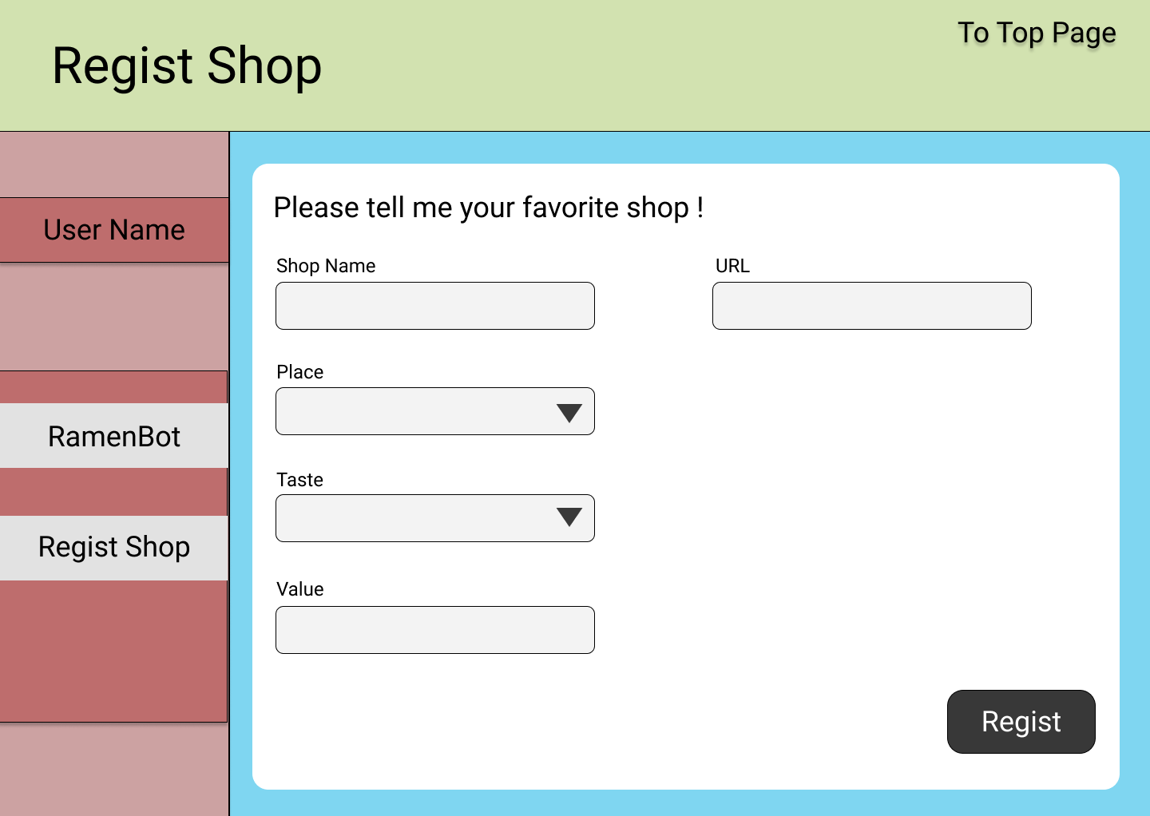
・トップページイメージ

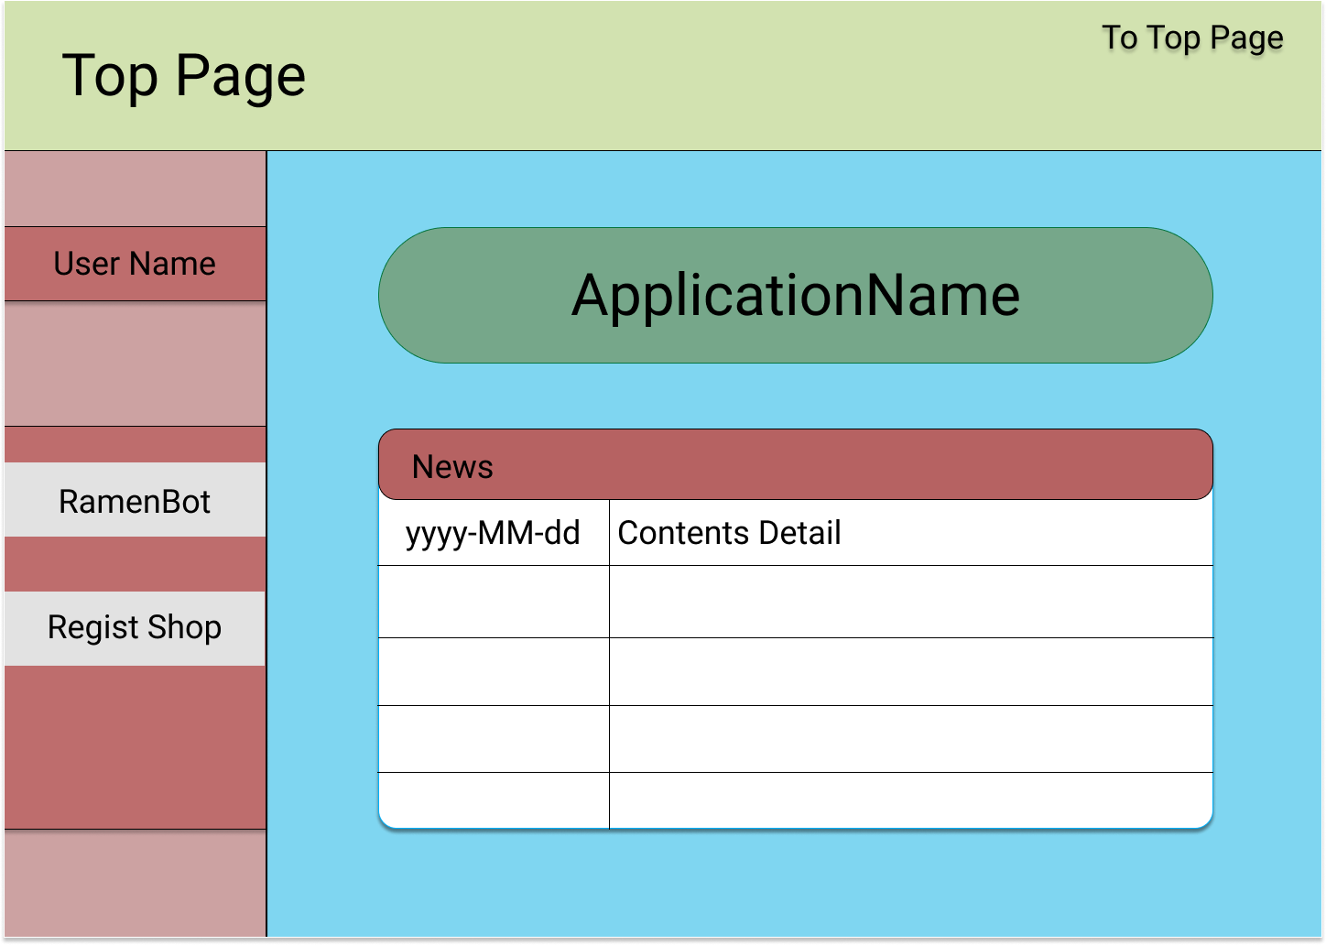

・チャットページイメージ

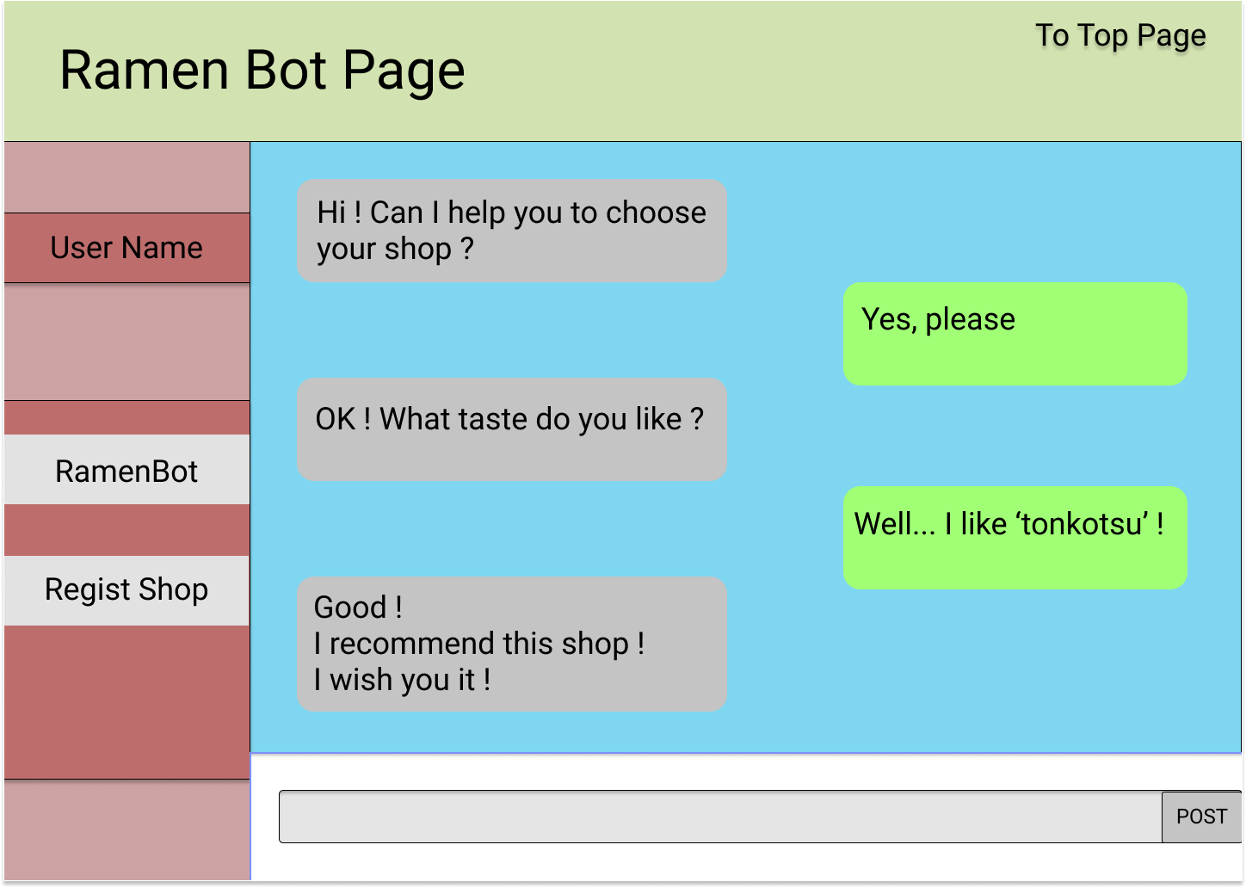

・店舗登録ページイメージ

